FT I2C
Identification du Test |  | I2C |  |  | Référence du Module Testé: | Communication I2C
Objectif du test : |  | Le but du test est de tester la communication I2C pour l'écran OLED
Nom du testeur : |  | Louison MALINGE |  |  | Date : | 2026-03-06
Moyens mis en œuvre : |  | Logiciel : | X | Matériel : Oscilloscope avec décodeur de trame I2C |  | Outils de développement : | X
Prérequis/Préconditions |  | Le PCB est alimenté et l'Arduino est programmé pour une communication I2C avec l'écran
Num étape | Procédure du test : |  | Résultat attendu |  | Critères de Réussite | Résultat obtenu | Validation (O/N)
1 | ➢Connecter la première sonde de l'oscilloscope sur SDA (TP4) et relier la masse de la sonde au TP2 |  | 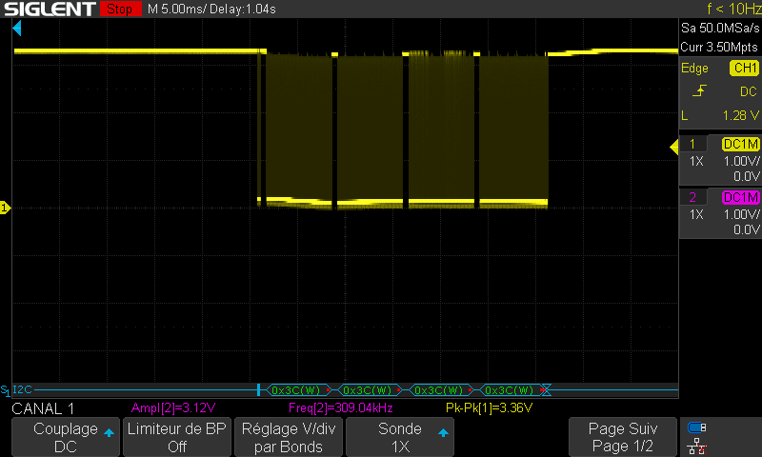 ➢ Obtention de la trame SDA ressemblant à : |  | ➢Trame SDA ressemblant à celle de l'exemple | ➢Obtention d'une trame SDA conforme à l'exemple | O
2 | ➢Connecter la deuxième sonde de l'oscilloscope sur SCL (TP4) et relier la masse de la sonde au TP2 |  | 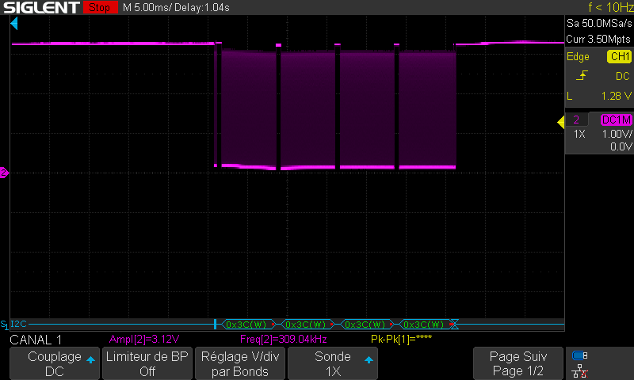 ➢ Obtention de la fréquence SCL qui est de 300kHz |  | ➢Trame SCL ressemblant à l'exemple avec une fréquence de 300kHz | ➢Obtention d'une trame SCL conforme à l'exemple avec une fréquence de 300 kHz | O
3 | ➢Laisser les deux sondes connecté ➢ Mettre l'oscilloscope en mode "Decode" puis sélectionné "Protocole I2C" puis "7 Bits" |  | 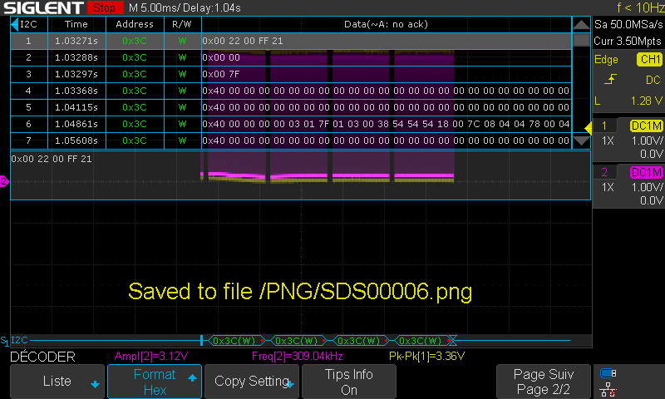 ➢ Obtention de l'adresse de l'écran 0x3C |  | ➢Obtention de l'adresse 0x3C conforme à l'exemple | ➢Obtention de l'adresse 0x3C conforme à l'exemple | O
4 | ➢Visualisez l'écran |  | ➢ L'écran est allumé et les texte "verifier branchement multimetre" et "Tentative de reconnexion" s'affiche en boucle. |  | ➢L'écran est allumé et le texte s'affiche | ➢L'écran est allumé et le texte s'affiche | O
Résultats | [ X ] OK Anomalie [ ] mineure [ ] majeure [ ] bloquante [ ] NOK |  |  |  |  | Réf. anomalie :
Conclusion du test : |  | Le test I2C est réussi

FT SPI
Identification du Test |  | SPI |  |  | Référence du Module Testé: | Communication SPI
Objectif du test : |  | Le but du test est de tester la communication SPI pour le module Ethernet
Nom du testeur : |  | Louison MALINGE |  |  | Date : | 2026-03-06
Moyens mis en œuvre : |  | Logiciel : | X | Matériel : Oscilloscope |  | Outils de développement : | X
Prérequis/Préconditions |  | Le PCB est alimenté et l'Arduino est programmé pour une communication SPI avec le module Ethernet
Num étape | Procédure du test : |  | Résultat attendu |  | Critères de Réussite | Résultat obtenu | Validation (O/N)
1 | ➢Connecter la première sonde de l'oscilloscope sur MOSI (TP6) et relier la masse de la sonde au TP2 |  | 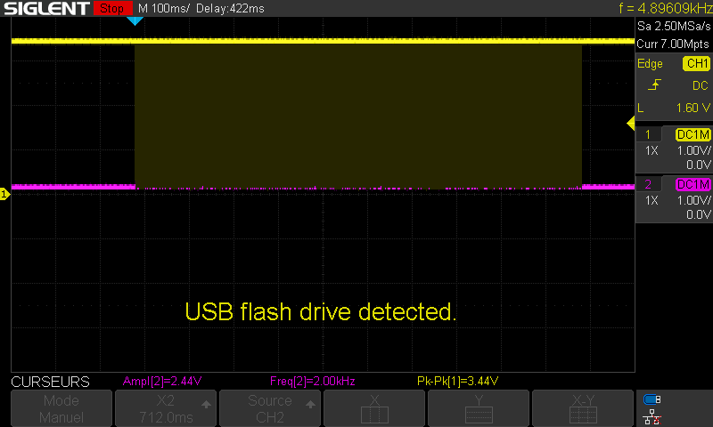 ➢ Obtention de la trame MOSI |  | ➢Trame SPI MOSI à l'exemple | ➢ Obtention d'une trame SPI MOSI | O
2 | ➢Connecter la première sonde de l'oscilloscope sur MISO (TP7) et relier la masse de la sonde au TP2 |  | 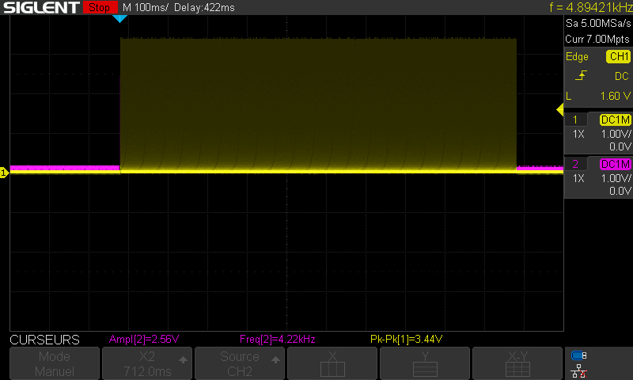 ➢ Obtention de la trame MISO |  | ➢Trame SPI MISO ressemblant à l'exemple | ➢ Obtention d'une trame SPI MISO | O
3 | ➢Connecter la première sonde de l'oscilloscope sur SCK (TP8) et relier la masse de la sonde au TP2 |  | 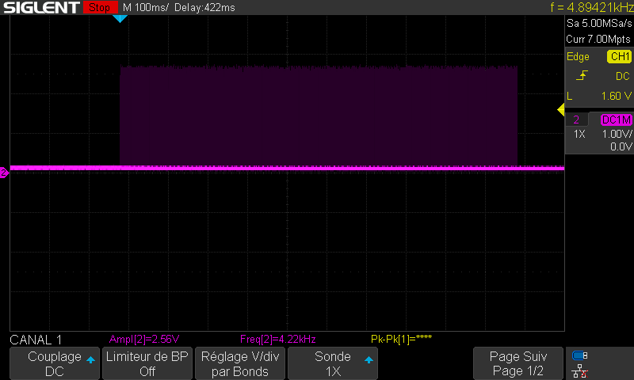 ➢ Obtention de la trame SCK avec fréquence de 4kHz |  | ➢Trame SPI SCK ressemblant à l'exemple | ➢ Obtention d'une trame SPI SCK | O
Résultats | [ X ] OK Anomalie [ ] mineure [ ] majeure [ ] bloquante [ ] NOK |  |  |  |  | Réf. anomalie :
Conclusion du test : |  | Le test SPI est réussi

